Materiais relevantes
Materiais relevantes

Acesse nossos materiais gratuitos! Tenha em mãos ferramentas ricas que vão auxiliar ainda mais o seu RH e DP!

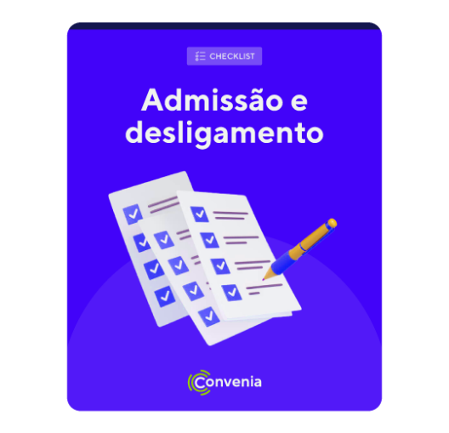
 | [PLANILHA] Checklist de admissão e desligamento

 | Garanta a gestão eficiente e segura dos processos de admissão e
 | desligamento das pessoas colaboradoras.

 | Use esse checklista para:
 | ✔️ Conferir a documentação necessária para ambos os processos
 | ✔️ Evitar erros e multas
 | ✔️ Ter mais praticidade e agilidade

 | 📝 Baixe agora mesmo o seu checklist!

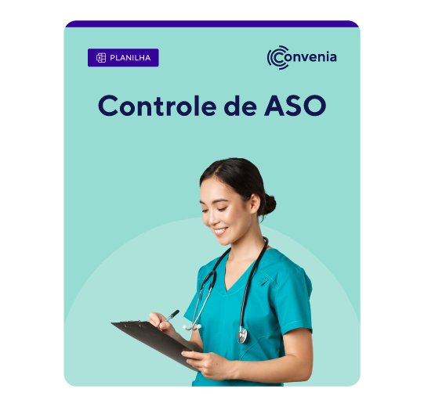
 | [PLANILHA] Controle de ASO

 | Com a nossa planilha, é fácil organizar os diversos tipos de ASO
 | e evitar possíveis penalidades!

 | Os benefícios dessa planilha:
 | ✔️ Equipe saudável e produtiva
 | ✔️ Redução dos riscos de procesos trabalhistas
 | ✔️ Mais organização no seu dia a dia

 | 📝 Acesse agora o Controle de ASO!

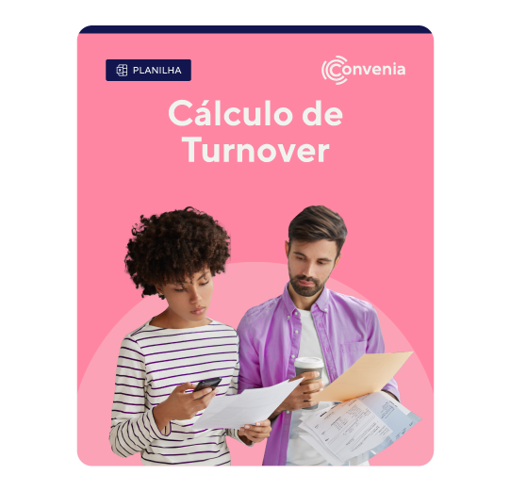
 | [PLANILHA] Cálculo de turnover

 | Retenção de talentos é um ponto crítico na estratégia da liderança. Utilize essa
 | planilha para acompanhar esse índice e oferecer alternativas para reduzi-lo.

 | Aqui você vai encontrar:
 | ✔️ Aplicação imediata
 | ✔️ Comparação entre os diferentes tipos de turnover
 | ✔️ Projeção para o futuro

 | 📝 Pegue agora mesmo o seu guia gratuito!

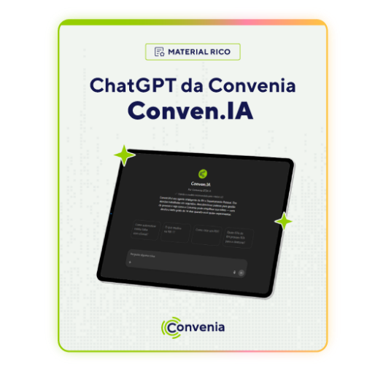
 | [FERRAMENTA] Conven.IA - ChatGPT para RH & DP

 | Com o Conven.IA, você obtém respostas rápidas e precisas para suas dúvidas mais
 | frequentes, desde processos de folha e gestão de férias até avaliações de desempenho.

 | O que mais o Conven.IA faz por você:
 | ✔️ Informações atualizadas e fundamentadas
 | ✔️ Apoio estratégico na gestão de talentos
 | ✔️ Agilidade para suas decisões diárias

 | ⭐ Acesse o Conven.IA gratuitamente e sempre que precisar!

